关系图
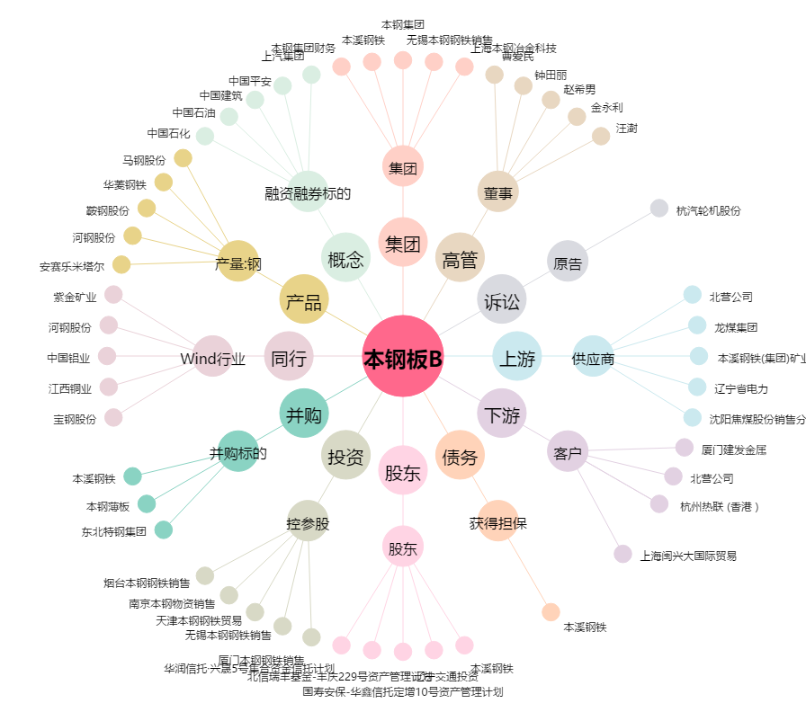
本钢板B[200761.SZ] - 关系概览图

